상품제안서
타이틀리스트 PRO V1x 6구 볼마커칩 자석티 고급 싸바리케이스 | 상품코드: S44946

 |  |  |  |  |  |  | 02-713-8555 | www.synergygift.co.kr
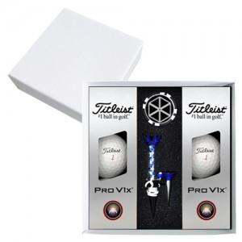

【상세/제작정보】 | <p><span style="font-size: 14pt;">배송비 30개 카톤단위 무료입니다. 카톤 단위 외 4천원 발생합니다.</span></p><p>&nbsp;</p>

【인쇄/포장옵션】 | [볼] 풀칼라, [볼마커] 풀칼라, [케이스] 풀칼라 / 포장지포장

【공급단가】 | 수량 | 30~ | 100~ | 300~ | 500~ | 1,000~
*VAT별도 | 단가 | 54,370원 | 53,070원 | 50,890원 | 49,590원 | 48,280원

【상품 URL】 | https://www.synergygift.co.kr:443/src/goods_detail.php?gdno=44946

